דרכי פעולה
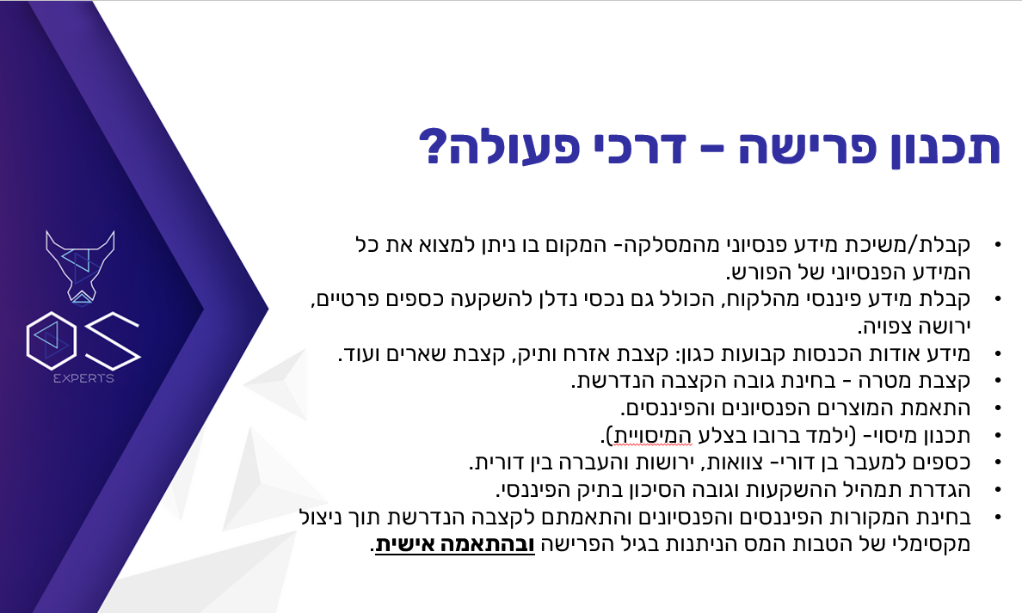

חשמל בעמ -מסמכים
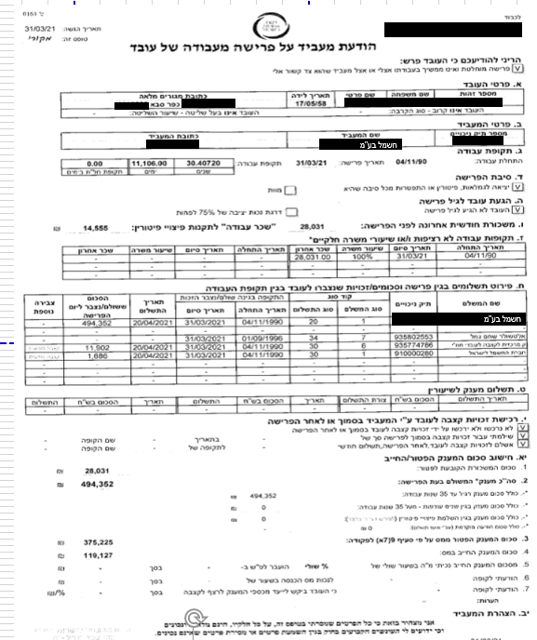
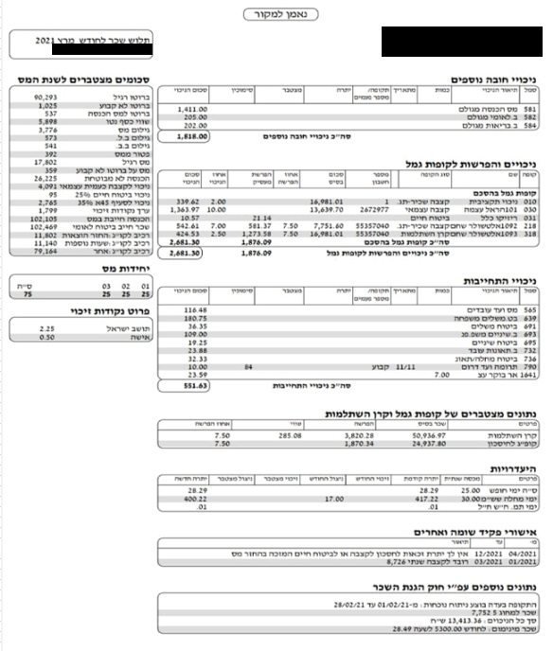

אישור נכות זמנית
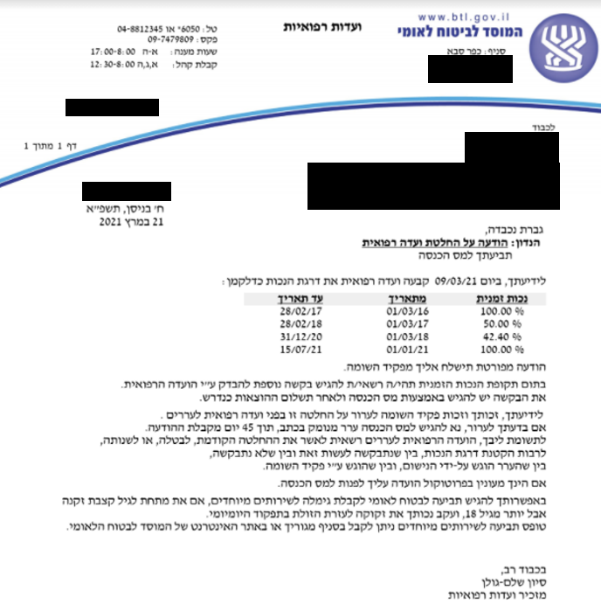

 | חישוב פטור 9(5) - פטור הקטן:
1 | סה"כ הכנסה מיגיעה אישית |  | 119127.152 | פיצויים חייבים במס
 |  |  | 102105 | משכורת עד 31.3.2021
 |  |  | 121500 | פנסיה החל מ- 1.4.2021
 |  |  | 342,732

 | חישוב הכנסה לתקופת הנכות באופן יחסי |  |  | 183,103.48

2 | הכנסה באופן יחסי | 183,103.48 |  | 73560 | תקרה
 |  |  | לפי הנמוך

 | הכנסה חייבת בשנת 2021 |  | 269,172 | ללא הפריסה

 |  | סה"כ | 254,907 | לאחר פטור קצבה מזכה ופטור נכה

 |  | משכורת ופנסיה |  | מענק פרישה
 |  | 135,780 |  | 119,127

 |  | סה"כ מס על ההכנסה השנתית הכוללת |  |  | 43,708
 |  | מס על משכורת ופנסיה |  |  | 10,441
 |  | מס על מענק הפרישה החייב במס |  |  | 33,267

